상품제안서
USB 스팀 온열안대 | 상품코드: F24118

 |  |  |  |  |  |  | 02-412-0044 | www.easy1.co.kr
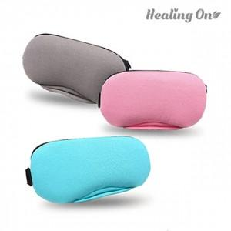

【상세/제작정보】 | 눈이 피로뿐 아니라 눈질환 예방 손쉽게 세탁

【인쇄/포장옵션】 | / 포장지포장

【공급단가】 | 수량 | 50~ | 100~ | 500~ | 1,000~ | 2,000~
*VAT별도 | 단가 | 22,700원 | 22,000원 | 20,700원 | 20,300원 | 20,200원

【상품 URL】 | http://www.easy1.co.kr/src/goods_detail.php?gdno=24118

